家具
洛宁项目售楼部软装--家具清单
序号 | 位置 | 名称 | 图片 | 修改后外框尺寸（mm） |  |  | 原合同尺寸（mm） | 现场验收尺寸 | 材质 | 单位 | 数量 | 含税单价 | 含税合价 | 备注
 |  |  |  | 长 | 宽 | 高
一层
1 | 接待台 | 接待倚 |  | 500 | 540 | 800 |  |  | 实木框架+皮革软包 | 件 | 3 | 1375.00 | 4125.00 | 根据2022年2月28现场沟通营销需求调整
2 | 深洽区 | 多人沙发 |  | 2600 | 850 | 700 | 2900*900*800 |  | 实木框架+布艺软包 | 件 | 2 | 7678.00 | 15356.00 | 结合实际落地效果与设计院沟通修改尺寸
3 | 深洽区 | 茶几 |  | 1800 | 700 | 700 | 1500*850*450 |  | 实木框架+金属 | 组 | 2 | 4433.00 | 8866.00 | 结合实际落地效果与设计院沟通修改尺寸
4 | 深洽区 | 单人沙发 |  | 800 | 775 | 750 |  |  | 实木框架+布艺软包 | 件 | 4 | 2684.00 | 10736.00
5 | 浅洽区 | 洽谈桌 |  | 直径750*750 |  |  |  |  | 石材台面+金属 | 件 | 4 | 1364.00 | 5456.00
6 | 浅洽区 | 洽谈椅 |  | 630 | 600 | 700 | 560*580*800 |  | 实木框架+皮艺软包 | 件 | 16 | 2046.00 | 32736.00 | 根据2022年2月28现场沟通根据营销需求调整
7 | 儿童区 | 墩 |  | 直径450高度400 |  |  | 直径500高度450 |  | 实木框架+皮革软包 | 件 | 3 | 1364.00 | 4092.00
8 | 儿童区 | 单椅 | 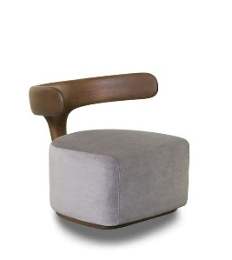 | 700 | 680 | 715 | 500*530*600 |  | 实木框架+皮革软包 | 件 | 3 | 1466.30 | 4398.90
9 | 水吧区 | 单人沙发 |  | 670 | 670 | 830 | 530*500*600 |  | 实木框架+皮革软包 | 件 | 3 | 2728.00 | 8184.00
10 | 水吧区 | 单椅 | 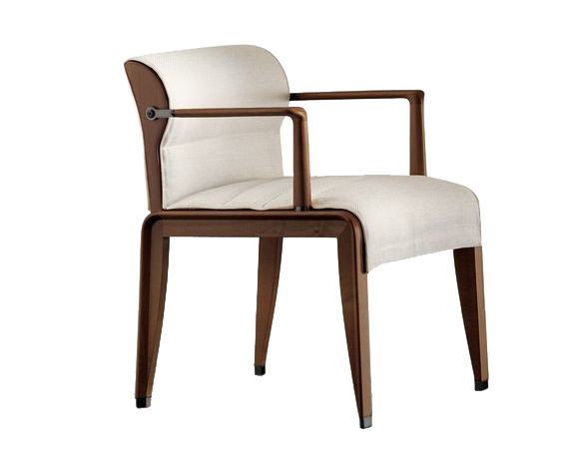 | 530 | 500 | 600 |  |  | 实木框架+皮革软包 | 件 | 3 | 2557.50 | 7672.50
11 | 签约洽谈区 | 沙发 |  | 1800 | 800 | 800 |  | 1800*800*700(含抱枕800) | 实木框架+布艺软包 | 件 | 1 | 4433.00 | 4433.00 | 结合实际落地效果与设计院沟通修改款式
12 | 签约洽谈区 | 茶几 |  | 1000 | 730 | 420 | 800*800*450 |  | 实木框架+金属腿 | 件 | 1 | 3751.00 | 3751.00 | 结合实际落地效果与设计院沟通修改尺寸
13 | 签约洽谈区 | 单人沙发 |  | 550 | 650 | 700 |  |  | 实木框架+皮革软包 | 件 | 2 | 3069.00 | 6138.00
14 | 签约洽谈区 | 茶台 |  | 2200 | 800 | 750 |  |  | 实木框架+金属腿 | 件 | 1 | 4774.00 | 4774.00
15 | 签约洽谈区 | 单椅 |  | 580 | 580 | 830 | 600*530*800 |  | 实木框架+布艺软包+金属脚套 | 件 | 2 | 1670.90 | 3341.80
16 | 签约洽谈区 | 长榻 |  | 1300 | 420 | 450 |  |  | 实木框架+皮革软包 | 件 | 1 | 1875.50 | 1875.50
17 | 收银室 | 单椅 |  | 530 | 570 | 800 |  |  | 实木框架+皮革软包 | 件 | 3 | 1329.90 | 3989.70
18 | 办公室 | 办公桌 |  | 1200 | 1200 | 750 |  |  | 实木框架 | 组 | 2 | 2178.00 | 4356.00
19 | 办公室 | 办公椅 |  | 640 | 490 | 1160 | 480*490*1160 |  | 综合材质 | 件 | 4 | 818.40 | 3273.60
二层 |  |  |  |  |  |  |  |  |  |  |  | 0.00 | 0.00
1 | 项目总办公室 | 办公桌 |  | 2000 | 880 | 750 | 2100*800*750 |  | 实木框架+皮革硬包+混油 | 件 | 1 | 5346.00 | 5346.00 | 根据实际使用习惯厂家建议修改尺寸
2 | 项目总办公室 | 办公椅 |  | 840 | 880 | 960 |  |  | 实木框架+皮革软包 | 件 | 1 | 2693.90 | 2693.90 | 合同清单椅子已送至现场，按甲方要求更换牛皮新款
3 | 项目总办公室 | 办公椅 |  | 480 | 490 | 860 |  |  | 实木框架+皮革软包 | 组 | 1 | 1466.30 | 1466.30
4 | 项目总办公室 | 茶桌 |  | 1800 | 800 | 750 |  |  | 实木框架+石材腿 | 件 | 1 | 4785.00 | 4785.00
5 | 项目总办公室 | 单椅 |  | 500 | 530 | 780 |  |  | 实木框架+皮革 | 件 | 3 | 1595.00 | 4785.00
6 | 敞开办公室 | 办公桌 |  | 1400 | 600 | 750 |  |  | 实木框架 | 组 | 0 | 0.00 | 0.00 | 减去
7 | 敞开办公室 | 办公椅 |  | 640 | 490 | 1160 |  |  | 复核材质 | 件 | 0 | 0.00 | 0.00
8 | 按揭室 | 办公桌 |  | 1400 | 600 | 750 |  |  | 实木框架 | 件 | 0 | 0.00 | 0.00 | 减去
9 | 按揭室 | 办公椅 |  | 640 | 490 | 1160 |  |  | 复核材质 | 件 | 0 | 0.00 | 0.00
10 | 营销办公室 | 书桌 |  | 1800 | 750 | 750 |  |  | 实木框架 | 件 | 1 | 4433.00 | 4433.00
11 | 营销办公室 | 书椅 |  | 480 | 490 | 1160 |  |  | 复核材质 | 件 | 2 | 2216.50 | 4433.00
12 | 营销办公室 | 沙发 |  | 1700 | 780 | 800 |  |  | 实木框架+皮革软包 | 件 | 1 | 4433.00 | 4433.00
13 | 财务室 | 办公桌 |  | 1400 | 600 | 750 |  |  | 实木框架 | 组 | 0 | 2332.00 | 0.00
14 | 财务室 | 办公椅 |  | 480 | 490 | 1160 |  |  | 复核材质 | 件 | 0 | 803.00 | 0.00
 |  |  |  | 1700 | 780 | 800 |  |  | 实木框架+皮革软包 | 件 | 1 | 4433.00 | 4433.00 | 根据营销需求增加
15 | 会议室 | 会议桌 |  | 3700 | 1400 | 750 |  |  | 实木框架+皮革软包 | 件 | 1 | 7843.00 | 7843.00
16 | 会议室 | 会议椅 |  | 610 | 450 | 1160 | 480*490*1160 |  | 实木框架+金属腿 | 件 | 0 | 1325.50 | 0.00
17 | 小计 |  |  |  |  |  |  |  |  | 元 |  |  | 182206.20

织物、饰品
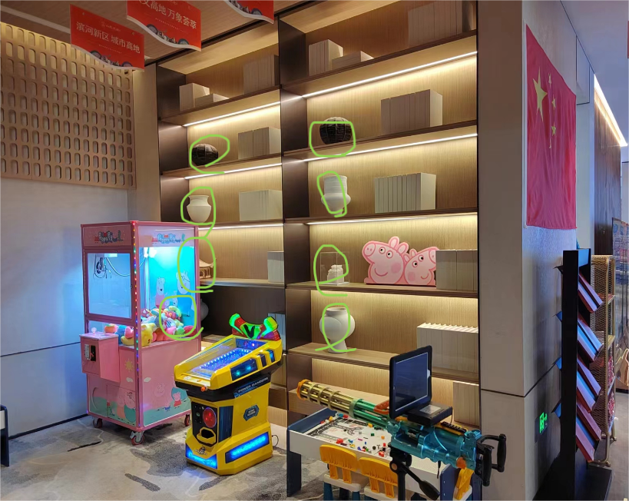
洛宁项目售楼部软装--织品清单
序号 | 位置 | 名称 | 图片 | 外框尺寸 |  |  | 材质 | 单位 | 数量 | 含税单价 | 含税合价 | 备注
 |  |  |  | 长 | 宽 | 高
一层
1 | 深洽区 | 抱枕 |  | 常规 |  |  | 布艺 | 组 | 2 | 1078 | 2156
2 | 签约洽谈区 | 抱枕 |  | 常规 |  |  | 布艺 | 组 | 1 | 1078 | 1078
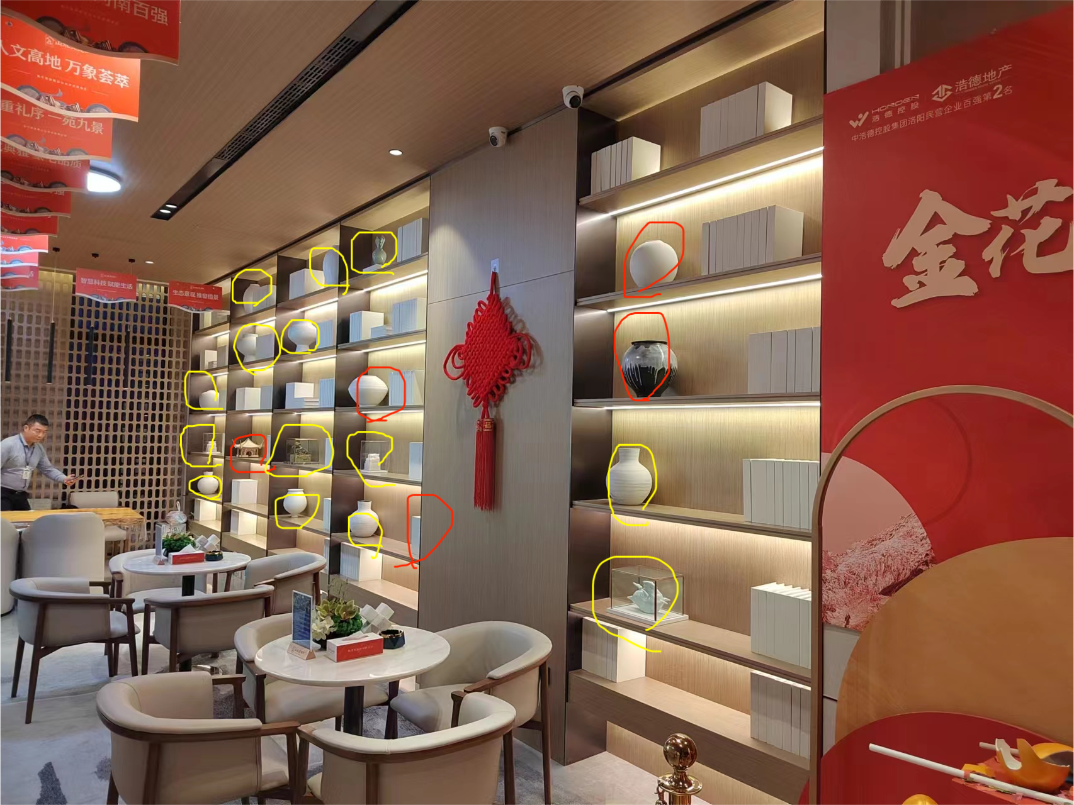
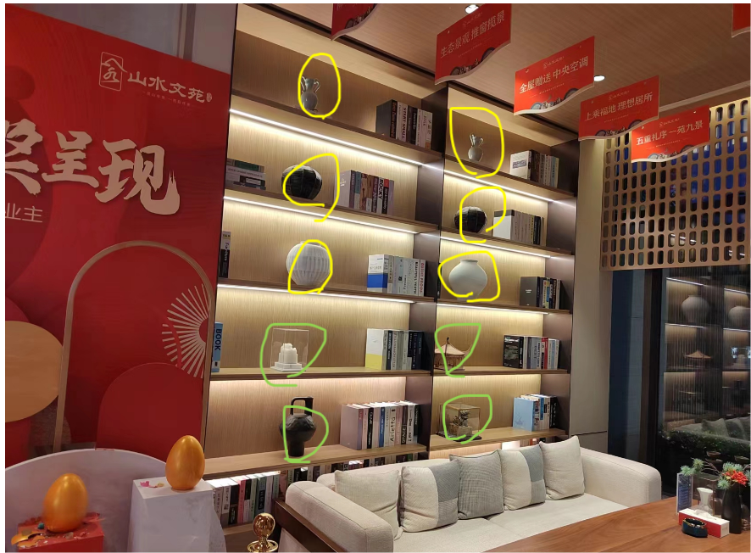
3 | 接待台 | 花艺 |  | 常规 |  |  | 复合材质 | 组 | 1 | 968 | 968
4 | 深洽区 | 茶几饰品 |  | 常规 |  |  | 复合材质 | 组 | 2 | 1485 | 2970
5 | 深洽区 | 中间柜体饰品 |  | 常规 |  |  | 复合材质 | 组 | 1 | 3905 | 3905
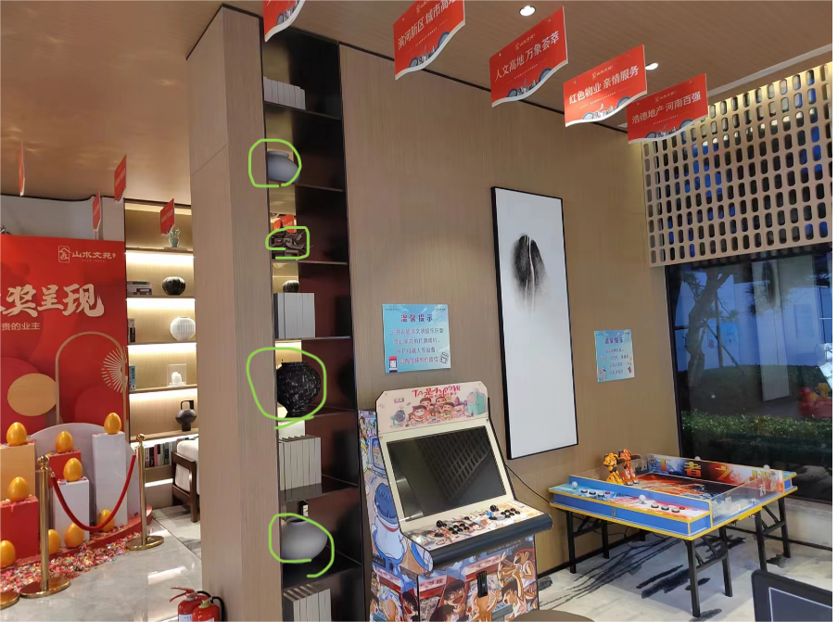
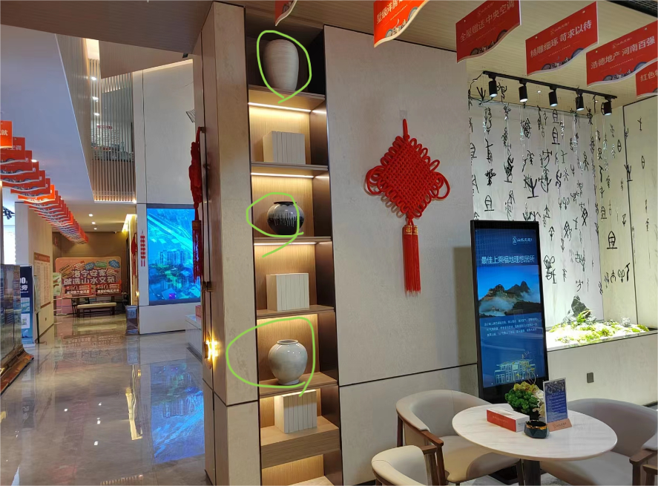
6 | 深洽区 | 书柜饰品 |  | 常规 |  |  | 复合材质 | 组 | 2 | 4895 | 9790
7 | 浅洽区 | 洽谈桌饰品 |  | 常规 |  |  | 复合材质 | 组 | 4 | 858 | 3432
8 | 浅洽区 | 书柜饰品 |  | 常规 |  |  | 复合材质 | 组 | 2 | 4455 | 8910
9 | 儿童区 | 桌面饰品 |  | 常规 |  |  | 复合材质 | 组 | 1 | 814 | 814
10 | 浅洽区展示台 | 柱子饰品 |  | 常规 |  |  | 复合材质 | 组 | 2 | 4565 | 9130
11 | 水吧区 | 柜子饰品 |  | 常规 |  |  | 复合材质 | 组 | 1 | 3784 | 3784
12 | 水吧区 | 茶台饰品 |  | 常规 |  |  | 复合材质 | 组 | 1 | 3168 | 3168
13 | 水吧区 | 书柜饰品 |  | 常规 |  |  | 复合材质 | 组 | 2 | 4455 | 8910
14 | 签约洽谈区 | 茶几饰品 |  | 常规 |  |  | 复合材质 | 组 | 1 | 1485 | 1485
15 | 签约洽谈区 | 茶桌饰品 |  | 常规 |  |  | 复合材质 | 组 | 1 | 2695 | 2695
16 | 收银室 | 花艺 |  | 常规 |  |  | 复合材质 | 组 | 1 | 710 | 710
17 | 卫生间 | 花艺 |  |  |  |  | 复合材质 | 组 | 1 | 352 | 352
18 | 卫生间 | 饰品 |  | 常规 |  |  | 复合材质 | 组 | 1 | 484 | 484
19 | 小计 |  |  |  |  |  |  | 元 |  |  | 64740.5

